Hoja1
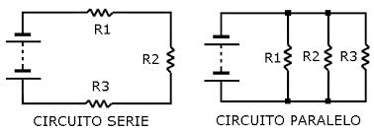
Ejemplo
Resistencias | Paralalelo | Serie
R1 | 7 | 2
R2 | 11 | 5
R3 | 3 | 9
 | 1.76 | 16

Tipo
Serie | 1
Paralelo | 2

Obs: Para el caso de calculo para dos resistencias digite el numero cero en la resistencia que no se utilizara

